厳封について
調査書の厳封について

１．調査書の作成後、下図のとおり封筒の記入・厳封をしてください（横書きでも問題ありません）。封筒は、長形３号のものあるいは中学校所定のものを使用してください。 ２．厳封後、受験生に渡してください。受験生が本学院へ郵送します。

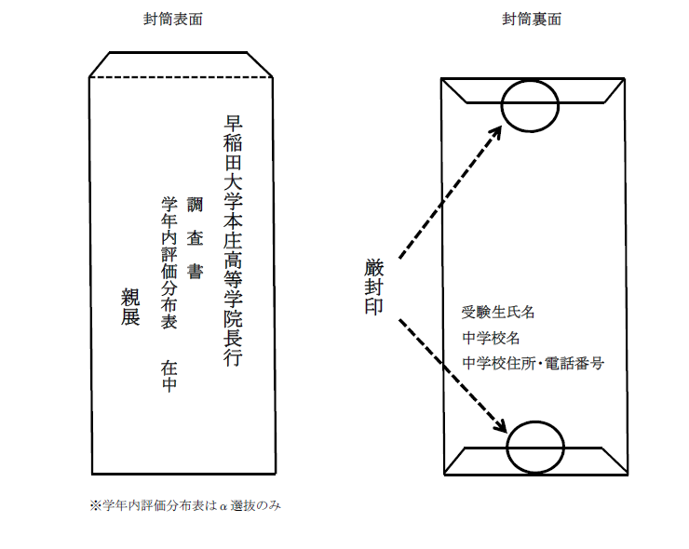

＜必ずチェックしてください＞ □１字でも訂正がある場合は、校長公印を用いて訂正している □欠席日数が１日でもある場合、理由が明記されている □厳封されている

記入例
例年、性別および生年月日に記入忘れ、ミスが大変多く見られます。ご注意ください。

黄色で塗られたセルは入力必須項目です
転入・編入してきた場合は、転入・編入の年月を（yyyyy/mm/dd）で記入してください。（例）2020/9/1
 |  |  |  |  |  |  |  |  |  |  |  |  | 受験番号 | α／Ｉ
２０２３年度 (早稲田大学本庄高等学院用) |  |  |  |  |  |  | 調 査 書 |  |  |  |  |  |  | 一般／帰国

卒業見込または卒業の年月を（yyyyy/mm/dd）で記入してください。
（例）2022/3/31
学籍の記録 | ﾌﾘｶﾞﾅ |  | ワセダ タロウ |  |  |  | 性別 | 現住所 | 埼玉県本庄市栗崎239-3
 | 氏 名 |  | 早稲田 太郎
 |  |  |  |  |  |  | 男 | 入学年月 中学校 | 2020-04-01 |  |  |  |  | 卒業見込 卒 業 | 2022-03-31
 | 生年月日 |  | 2007-05-05 |  |  |  |  | 転入学等 |  |  |  |  |  |  | 卒業見込
転入・編入してきた場合は、転入・編入前の中学校名を、記入してください。
また、この場合、「中学校入学年月」は空欄で構いません。
 |  |  |  |  |  |  |  |  |  |  |  | から転入・編入
各 教 科 の 学 習 の 記 録 |  |  |  |  |  |  |  | 総 合 所 見
評 定 | 学年 教科 |  |  | １年 | ２年 | ３年 |  | これは記入例です。
1～5の5段階評価を半角数字でご入力ください。
成績が出ない時期については斜線か「＊」を入力してください。
（詳しくは作成要領をご確認ください）
 | 国語 |  |  | 5 | 5 | 5
黄色いセルは必須入力項目です
※実際のデータでは入力すると背景の色が消えます
 | 社会 |  |  | 5 | 5 | 5
 | 数学 |  |  | 5 | 5 | 5
 | 理科 |  |  | 5 | 5 | 5
 | 音楽 |  |  | 5 | 5 | 5
白のセルは該当者のみ記入してください
 | 美術 |  |  | 5 | 5 | 5
 | 保健体育 |  |  | 5 | 5 | 5 |  | 出 欠 の 記 録 |  |  |  |  |  | 健 康 の 記 事
 | 技術･家庭 |  |  | 5 | 5 | 5 |  |  |  | 授業日数 | 欠席日数 | 欠席理由 |  | 特記事項なし
 | 外国語 (英語) |  |  | 5 | 5 | 5 |  | 1年 |  | 160 | 1 | 通院
欠席が1日でもある場合は、理由をご記入ください。
90 | 135 | 小計 |  | 45 | 45 | 45
選択教科 | 学年 | 選 択 教 科 名 |  |  |  | 評定 |  | 2年 |  | 158 | 2 | 風邪（１） 通院（１）
 | 3 | 文学を読む |  |  |  | A
選択教科がある場合はご記入ください。
 |  |  |  |  |  |  |  | 3年 (12月末迄) |  | 98 | 0 | *

特別活動の記録 | 1年 | これは記入例です。
 | 2年 | これは記入例です。
 | 3年 | これは記入例です。
上記の記載事項に相違ありません。
 | □ | 当生徒は、早稲田大学本庄高等学院を第一志望とし、合格した場合は入学を確約できる者である。（注）

印刷後、押印（2ケ所）を忘れずにお願いいたします。
 | 記入日 | 2022-12-24 |  |  |  | 記入者 職・氏名 |  |  | 教諭 ○○ ○○ |  |  |  |  |  |  | ㊞
 | 学校名 |  |  | △△市立△△中学校
 | 学校所在地 |  |  | △△県△△市XXXX XXXX-X
 | 電話番号 |  |  | XXXX-XX-XXXX |  | 校長氏名 |  |  | □□ □ |  |  |  |  |  |  | 校 長 公 印

(注) | 生徒がα選抜／Ｉ選抜に出願する場合、生徒の志望を必ず確認のうえ、 |  |  |  |  |  |  |  |  |  |  |  | α選抜に出願するための調査書については、「学年内評価分布表」（書式集６ページ)を必ず添付ください。
 | □にチェックを入れてください。
 | 一般／帰国生入試にのみ出願する場合は、チェックは不要です。

調査書を作成した日付を西暦（yyyyy/mm/dd）で記入してください。
（例）2022/12/24

作成要領
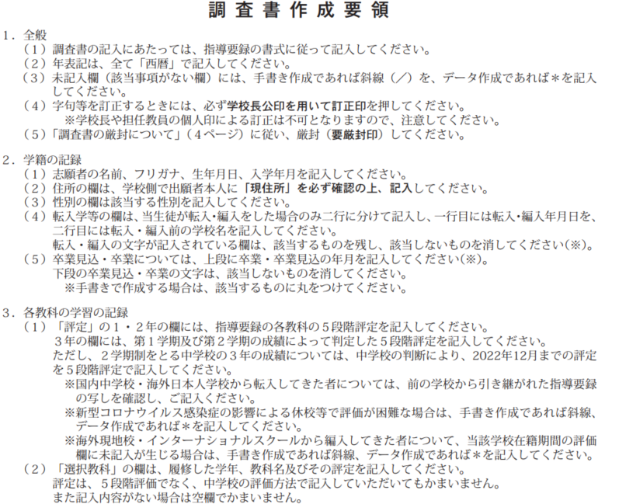

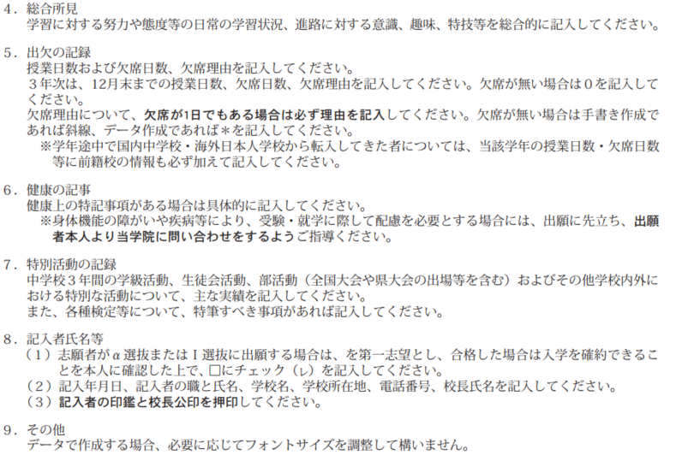

【データ作成用】調査書
黄色で塗られたセルは入力必須項目です
転入・編入してきた場合は、転入・編入の年月を（yyyyy/mm/dd）で記入してください。（例）2020/9/1
 |  |  |  |  |  |  |  |  |  |  | 受験番号 | α／Ｉ
２０２３年度 (早稲田大学本庄高等学院用) |  |  |  |  |  | 調 査 書 |  |  |  |  |  | 一般／帰国

卒業見込または卒業の年月を（yyyyy/mm/dd）で記入してください。
（例）2023/3/31
学籍の記録 | ﾌﾘｶﾞﾅ |  |  |  |  | 性別 | 現住所
 | 氏 名
 |  |  |  |  |  |  | 入学年月 中学校 |  |  |  |  | 卒業見込 卒 業
 | 生年月日 |  |  |  |  |  | 転入学等
転入・編入してきた場合は、転入・編入前の中学校名を、記入してください。
また、この場合、「中学校入学年月」は空欄で構いません。
 |  |  |  |  |  |  |  |  |  | から転入・編入
各 教 科 の 学 習 の 記 録 |  |  |  |  |  |  | 総 合 所 見
評 定 | 学年 教科 |  | １年 | ２年 | ３年
 | 国語
 | 社会
1～5の5段階評価を半角数字でご入力ください。
成績が出ない時期については斜線か「＊」を入力してください。
（詳しくは作成要領をご確認ください）
 | 数学
 | 理科
 | 音楽
 | 美術
 | 保健体育 |  |  |  |  |  | 出 欠 の 記 録 |  |  |  |  | 健 康 の 記 事
欠席が1日でもある場合は、理由をご記入ください。
 | 技術･家庭 |  |  |  |  |  |  | 授業日数 | 欠席日数 | 欠席理由
 | 外国語 (英語) |  |  |  |  |  | 1年
0 | 0 | 小計 | 0 | 0 | 0
選択教科 | 学年 | 選 択 教 科 名 |  |  | 評定 |  | 2年

選択教科がある場合はご記入ください。
 |  |  |  |  |  |  | 3年 (12月末迄)

α選抜／I選抜に出願する場合で、生徒に志望を確認しましたら、プルダウンから☑を選んでください。
特別活動の記録 | 1年
 | 2年
 | 3年

 | □ | 当生徒は、早稲田大学本庄高等学院を第一志望とし、合格した場合は入学を確約できる者である。（注）

印刷後、押印（2ケ所）を忘れずにお願いいたします。
 | 記入日 |  |  |  | 記入者 職・氏名 |  |  |  |  |  |  |  | ㊞
 | 学校名
 | 学校所在地
 | 電話番号 |  |  |  | 校長氏名 |  |  |  |  |  |  |  | 校 長 公 印

(注) | 生徒がα選抜／Ｉ選抜に出願する場合、生徒の志望を必ず確認のうえ、 |  |  |  |  |  |  |  |  |  | α選抜に出願するための調査書については、『学年内評価分布表』（書式集６ページ)を必ず添付ください。
 | □にチェックを入れてください。
 | 一般／帰国生入試にのみ出願する場合は、チェックは不要です。

調査書を作成した日付を西暦（yyyyy/mm/dd）で記入してください。
（例）2022/12/24

【手書作成用】調査書
※手書き作成用につきデータ入力不可
転入・編入してきた場合は、転入・編入の年月を（yyyyy/mm/dd）で記入してください。（例）2019/9/1
 |  |  |  |  |  |  |  |  |  |  | 受験番号 | α／Ｉ
２０２３年度 (早稲田大学本庄高等学院用) |  |  |  |  |  | 調 査 書 |  |  |  |  |  | 一般／帰国

卒業見込または卒業の年月を（yyyyy/mm/dd）で記入してください。
（例）2022/3/31
学籍の記録 | ﾌﾘｶﾞﾅ |  |  |  |  | 性別 | 現住所
 | 氏 名
 |  |  |  |  |  |  | 入学年月 中学校 |  |  |  |  | 卒業見込 卒 業
 | 生年月日 |  |  |  |  |  | 転入学等 |  |  |  |  |  | 卒業・卒業見込
転入・編入してきた場合は、転入・編入前の中学校名を、記入してください。
また、この場合、「中学校入学年月」は空欄で構いません。
 |  |  |  |  |  |  |  |  |  | から転入・編入
各 教 科 の 学 習 の 記 録 |  |  |  |  |  |  | 総 合 所 見
評 定 | 学年 教科 |  | １年 | ２年 | ３年
1～5の5段階評価を半角数字でご入力ください。
成績が出ない時期については斜線か「＊」を入力してください。
（詳しくは作成要領をご確認ください）
 | 国語
 | 社会
 | 数学
 | 理科
 | 音楽
 | 美術
 | 保健体育 |  |  |  |  |  | 出 欠 の 記 録 |  |  |  |  | 健 康 の 記 事
欠席が1日でもある場合は、理由をご記入ください。
 | 技術･家庭 |  |  |  |  |  |  | 授業日数 | 欠席日数 | 欠席理由
 | 外国語 (英語) |  |  |  |  |  | 1年
 |  | 小計
選択教科 | 学年 | 選 択 教 科 名 |  |  | 評定 |  | 2年

選択教科がある場合はご記入ください。
 |  |  |  |  |  |  | 3年 (12月末迄)

特別活動の記録 | 1年
 | 2年
 | 3年
上記の記載事項に相違ありません。
 | □ | 当生徒は、早稲田大学本庄高等学院を第一志望とし、合格した場合は入学を確約できる者である。（注）

印刷後、押印（2ケ所）を忘れずにお願いいたします。
 | 記入日 |  |  |  | 記入者 職・氏名 |  |  |  |  |  |  |  |  | ㊞
 | 学校名
 | 学校所在地
 | 電話番号 |  |  |  | 校長氏名 |  |  |  |  |  |  |  |  | 校 長 公 印

(注) | 生徒がα選抜／Ｉ選抜に出願する場合、生徒の志望を必ず確認のうえ、 |  |  |  |  |  |  |  |  |  | α選抜に出願するための調査書については、『学年内評価分布表』（書式集６ページ)を必ず添付ください。
 | □にチェックを入れてください。
 | 一般／帰国生入試にのみ出願する場合は、チェックは不要です。

調査書を作成した日付を西暦（yyyyy/mm/dd）で記入してください。
（例）2020/12/24

